Blad1
 | Ga in het lint naar Getal

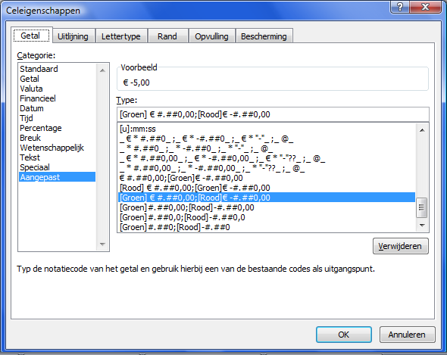
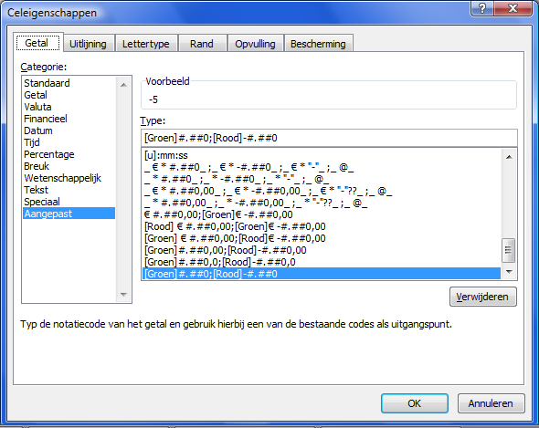
€ -5.00 |  | -5
€ -4.00 |  | -4
€ -3.00 |  | -3
€ -2.00 |  | -2
€ -1.00 |  | -1
€ 0.00 |  | 0
€ 1.00 |  | 1
€ 2.00 |  | 2
€ 3.00 |  | 3
€ 4.00 |  | 4
€ 5.00 |  | 5
€ 6.00 |  | 6

